Instrucciones
Introducción
Esta plantilla del gráfico corresponde a la herramienta de autoevaluación de la preparación para PTE del MICRMLR. Los gráficos de araña generados automáticamente muestran las fortalezas y debilidades de cada vertiente y sus dimensiones. Este gráfico visual puede ayudar a las Sociedades Nacionales a centrar y a priorizar sus esfuerzos en aras a mejorar su capacidad para PTE.

Instrucciones
Una vez que el grupo llega a un consenso sobre las puntuaciones en la evaluación, los datos pueden ser introducidos. Para cada vertiente, hay una pestaña. Usando el menú desplegable, seleccione la respuesta del grupo para cada una de las preguntas en base a las siguientes opciones de respuesta:
 | No se ha hecho nada
 | Deficiencias conocidas/están siendo identificadas
 | Etapas iniciales/compromiso
 | Buen progreso
 | Casi completo/consistente
 | Práctica estándarizada/incorporado
Automáticamente se genera un gráfico en base a las respuestas introducidas. Se hará un gráfico para cada una de las vertientes separadas en sus dimensiones y un gráfico general separados en las distintas vertientes. Los gráficos se pueden encontrar en las pestañas correspondientes.

Cómo interpretar el gráfico
El gráfico de araña traza un punto por cada vertiente / dimensión. Cuanto mayor sea la superficie, más desarrollada se encuentra la SN en esa vertiente o dimensión. Por el contrario, cuanto menor sea la superficie, menos desarrollada está y existen mayores oportunidades de crecimiento en esa dimensión o vertiente.
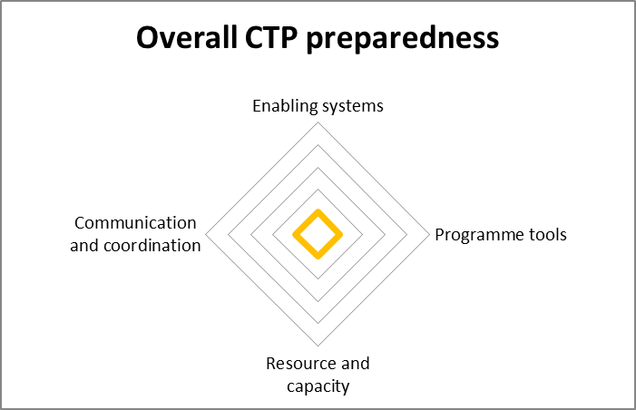
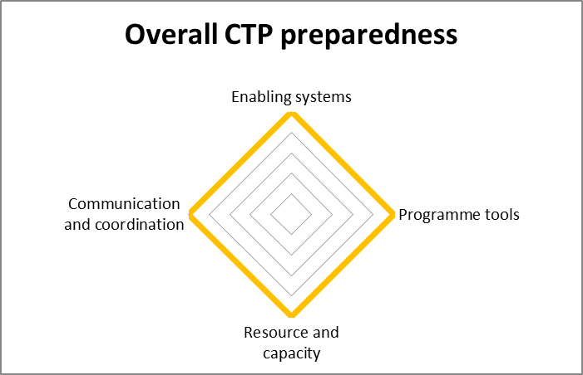
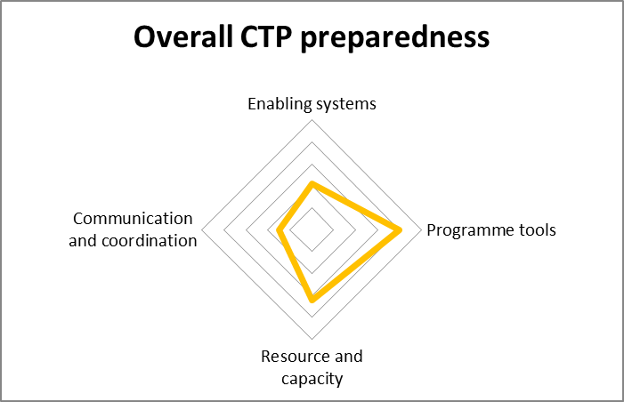

La SN es igual de débil en las 4 vertientes. |  | La SN es igual de fuerte en las 4 vertientes. | La SN is más fuerte en 'herramientas de programas' y 'recursos y capacidades'. La mayor area de crecimiento está en 'comunicación y coordinación' y 'sistemas adecuados'.

1 Sistemas adecuados
VERTIENTE 1 - SISTEMAS ADECUADOS
Preguntas | Visión y estrategia | Estructura organizacional | Gestión de procesos
1
2
3
4
5
6

Vertiente 1: Sistemas adecuados
Visión y estrategia | 0
Estructura organizacional | 0
Gestión de procesos | 0

2 Herramientas Programas
VERTIENTE 2 - HERRAMIENTAS DE PROGRAMAS
Preguntas | Herramientas específicas de PTE | Gestión de la información | Infrastructura, equipamiento y tecnología
1
2
3
4
5
6

Vertiente 2: Herramientas de programas
Herramientas específicas de PTE | 0
Gestión de la información | 0
Infrastructura, equipamiento y tecnología | 0

3 Recursos y capacidad
VERTIENTE 3 - RECURSOS Y CAPACIDADES
Preguntas | Mobilización de recursos y financiación | Gestión y liderazgo | Recursos humanos
1
2
3
4
5
6

Vertiente 3: Recursos y capacidad
Mobilización de recursos y financiación | 0
Gestión y liderazgo | 0
Recursos humanos | 0

4 Comunicación y coordinación
VERTIENTE 4 - COMUNICACIÓN Y COORDINACIÓN
Preguntas | Promoción y comunicación | Comunicación con los beneficiarios | Coordinación y partenariados
1
2
3
4
5
6
7
8

Vertiente 4: Comunicación y coordinación
Promoción y comunicación | 0
Comunicación con los beneficiarios | 0
Coordinación y partenariados | 0

General
AUTOEVALUACIÓN PREPARACIÓN PARA PTE

Preparación general PTE
Enabling systems | 0.00
Programme tools | 0.00
Resource and capacity | 0.00
Communication and coordination | 0.00

Sistemas adecuados

Comunicación
y
coordinación
Herramientas
de programas

Recursos y capacidades

